Estadísticas
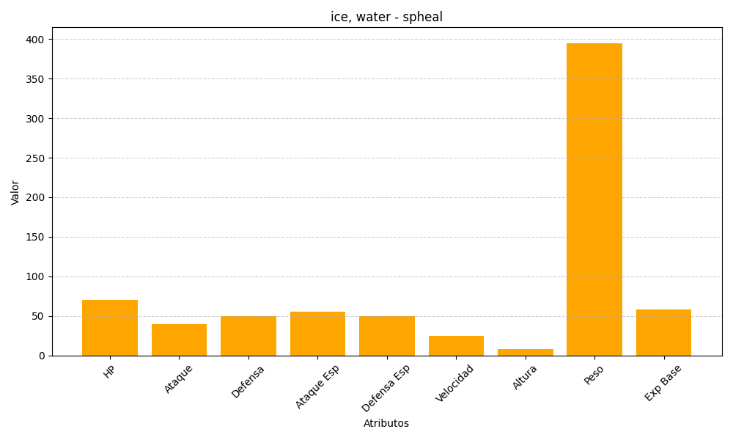
ID | Nombre | Tipo | HP | Ataque | Defensa | Ataque Especial | Defensa Especial | Velocidad | Altura | Peso | Experiencia Base
363 | spheal | ice, water | 70 | 40 | 50 | 55 | 50 | 25 | 8 | 395 | 58

